ODIN 재난문자 TC(최석훈)
재난문자 T/C
CBS 테스트 모드로 진입 *#*#2627#*#*
It must be modified as shown below (language : korean)
 | 위급 재난 문자 | 긴급 재난 문자 | 안전 안내 문자
pop-up | 위급 재난 문자 | 긴급 재난 문자 | 안전 안내 문자
Quick setting notification | 위급 재난 문자 | 긴급 재난 문자 | 안전 안내 문자
message box | 위급 재난 문자 | 긴급 재난 문자 | 안전 안내 문자
View message box details | 위급 재난 문자 | 긴급 재난 문자 | 안전 안내 문자
wireless emergency alerts | 위급 재난 문자 | 긴급 재난 문자 | 안전 안내 문자
It must be modified as shown below (language : English)
 | Wartime alert | Emergency alert | Information notification
pop-up | Wartime alert | Emergency alert | Information notofication
Quick setting notification | Wartime alert | Emergency alert | Information notofication
message box | Wartime alert | Emergency alert | Information notofication
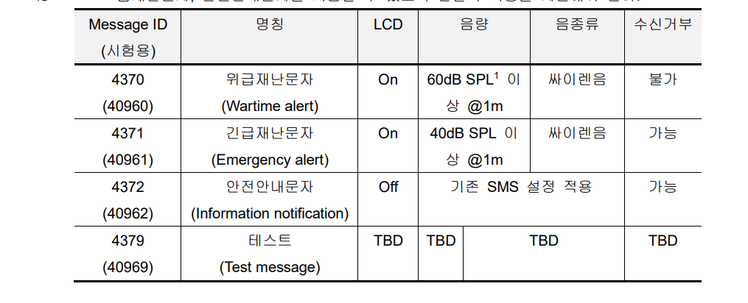
View message box details | Wartime alert | Emergency alert | Information notofication
wireless emergency alerts | Wartime alert | Emergency alert | Information notofication

 |  | SKT 40960~40969 수신되어야 함) | KT (40960~45055 수신되어야 함)
4370 | 위급 재난 문자 | 40960
4371 | 긴급 재난 문자 | 40961 | 대표 case 40960 / 43144 / 45055
4372 | 안전 안내 문자 | 40962
4379 | 테스트 재난문자 | 40969

* 재난문자 수신시 재난문자가 강제 종료되는 팝업이 발생되면 안됨
* 재난문자 수신시 답장 기능이 있으면 안됨
* 재난문자 수신시 메시지함에서 사이렌 아이콘 표시되어야 하고 탭할때 주소록 표시되면 안됨

▣ IDLE 상태 확인
차수 | 시료번호 | 긴급, 안전 알림 설정 | IDLE 상태
 |  |  | 위급 | 긴급 | 안전 | 수신 후 HDV 착/발신
 | #3001002 | ON | O | O | O | O
 |  | 긴급 ON, 안전 OFF | O | O | O | O
 |  | 긴급 OFF, 안전 ON | O | O | O | O
 |  | 긴급 OFF, 안전 OFF | O | O | O | O

▣ HD Voice 통화 중 확인
차수 | 시료번호 | 긴급, 안전 알림 설정 | HD Voice 통화 중
 |  |  | 위급 | 긴급 | 안전
 | #3001002 | ON | O | O | O

▣ HD Voice 영상 통화중 확인
차수 | 시료번호 | 긴급, 안전 알림 설정 | HD Voice 통화 중
 |  |  | 위급 | 긴급 | 안전
 | #3001002 | ON | O | O | O

▣ Data 사용 중 확인
차수 | 시료번호 | 긴급, 안전 알림 설정 | Data 사용 중
 |  |  | 위급 | 긴급 | 안전 | 수신 후 HDV 착/발신
 | #3001002 | ON | O | O | O | O

▣ LCD OFF 상태에서 확인 (안전 안내 문자는 LCD ON되면 안됨)
차수 | 시료번호 | 긴급, 안전 알림 설정 | LCD OFF 상태
 |  |  | 위급 | 긴급 | 안전
 | #3001003 | ON | O | O | O

▣ 단말 재부팅 이후 확인
차수 | 시료번호 | 긴급, 안전 알림 설정 | 단말 재부팅 이후
 |  |  | 위급 | 긴급 | 안전 | 수신 후 HDV 착/발신
 | #3001003 | ON | O | O | O | O

